Sheet1
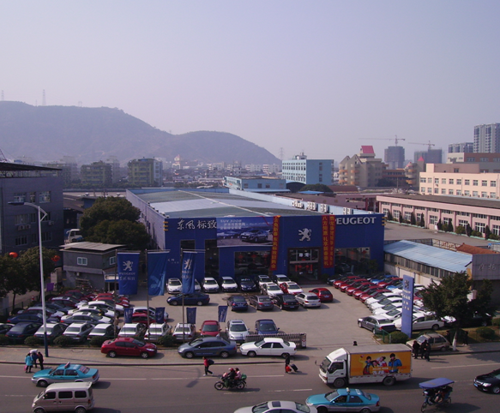
温州尊龙汽车销售服务有限公司信息表
企业名称 | 温州尊龙汽车销售服务有限公司
企业简介 | 公司成立于2003年4月。注册资金捌佰万元整，股东实际投资壹千万元整，是东风标致在温州、丽水地区首家集“整车销售、售后服务、零配件供应、信息反馈”为一体的东风标致特许经销商。主要经营东风标致、法国标致系列轿车的销售与售后服务工作。
及场景照片
公司地址 | 温州市鹿城区过境公路南端1号
联系人 | 刘文忠 | 联系电话 | 13017823848
是否提供住宿 | 提供员工宿舍
其他说明 | 实习满3个月后，每月根据员工技能提升情况执行待遇上浮，实习满1年后转正，工薪按绩效提成

